상품제안서
7 Days 알약케이스 | 상품코드: S41784

 |  |  |  |  |  |  | 02-713-8555 | www.synergygift.co.kr
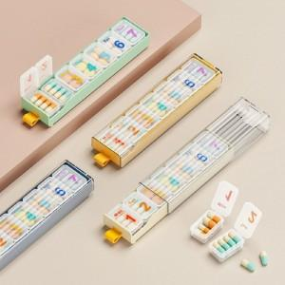 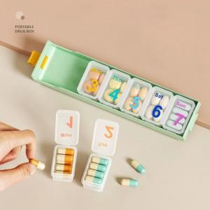

【상세/제작정보】 | <span style="font-size: 12pt;">색상: 기본랜덤 발송 (색상 선택시 납기일 연장되며, 별도문의 )</span>

【인쇄/포장옵션】 | 실크 / OPP(비닐)

【공급단가】 | 수량 | 100~ | 300~ | 1,000~ | 3,000~ | 5,000~
*VAT별도 | 그린 | 4,040원 | 3,720원 | 3,340원 | 3,170원 | 3,000원
 | 옐로우 | 4,040원 | 3,720원 | 3,340원 | 3,170원 | 3,000원
 | 크림 | 4,040원 | 3,720원 | 3,340원 | 3,170원 | 3,000원
 | 네이비 | 4,040원 | 3,720원 | 3,340원 | 3,170원 | 3,000원

【상품 URL】 | https://www.synergygift.co.kr:443/src/goods_detail.php?gdno=41784

